Customer - Paramter
Program Requirement
โปรแกรมนี้มีลักษณะเป็น Web service เพื่อส่งข้อมูล Document Dlow ตามรายการในเอกสาร Sales Order ไปให้ยัง Web application
เพื่อแสดงข้อมูล Order Tracking ได้

Import Parameters

No. | Field name | Technical field |  | R/O | Length | Note
1 | Sales Organization |  | Single value | R | 4 | เว็บส่งค่า “1100”
2 | Distribution Channel |  | Multiple values | R | 4 | เว็บส่งค่า 10 , 20 , 30
3 | Business Partner | KNA1-KUNNR | Multiple values | O | 10
4 | Grouping | BUT000-BU_GROUP | Multiple values | O | 10 | เว็บส่งค่า BP11 - Sold to
5
6
7

Require field
1. Sales organization
2. Distribution Channel

หมายเหตุ
เงื่อนไขลูกค้ายังไม่ปิดบัญชี/ปิดร้าน ( Customer + Sales area เช็ค KNVV-AUFSD <> 'ZX' Inactive AND Customer เช็ค KNA1-AUFSD <> 'ZX' - Inactive )

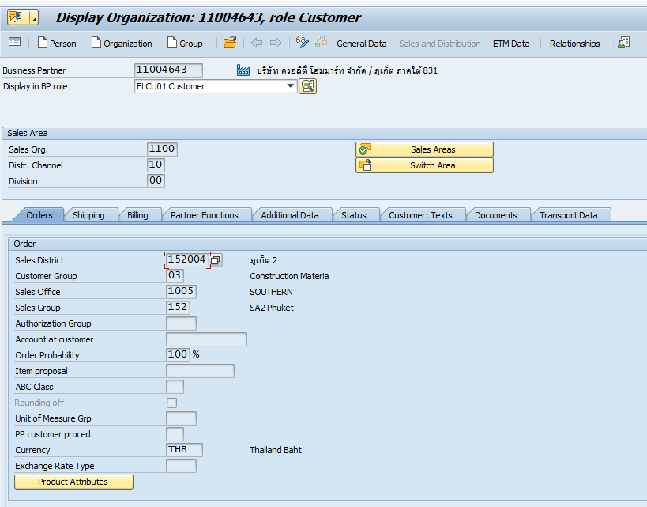
Authorization Checking:
Sales area

Export Parameters:
Sheet Data & Sheet Field detail

Exception :
Return |  | Result | Message
 |  | 0 | Success
 |  | 1 | Data record not found
 |  | 2 | No Authorization

Shipment document Status
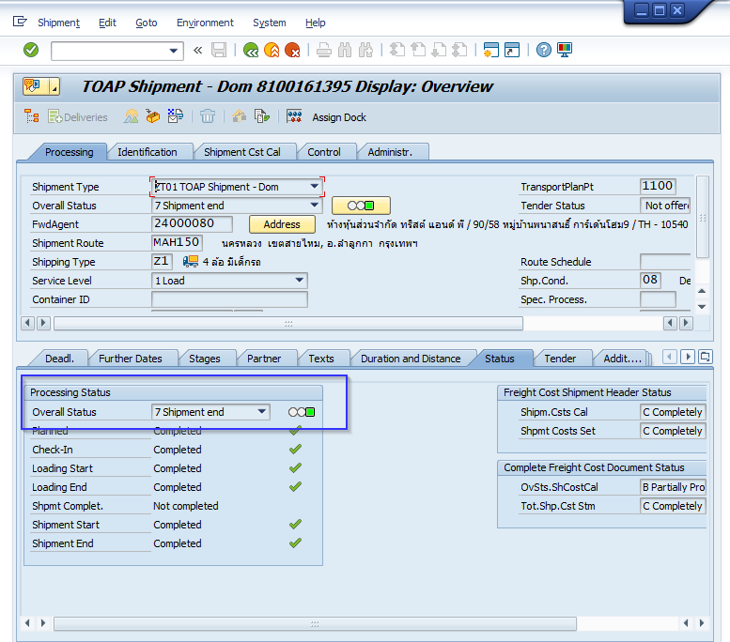
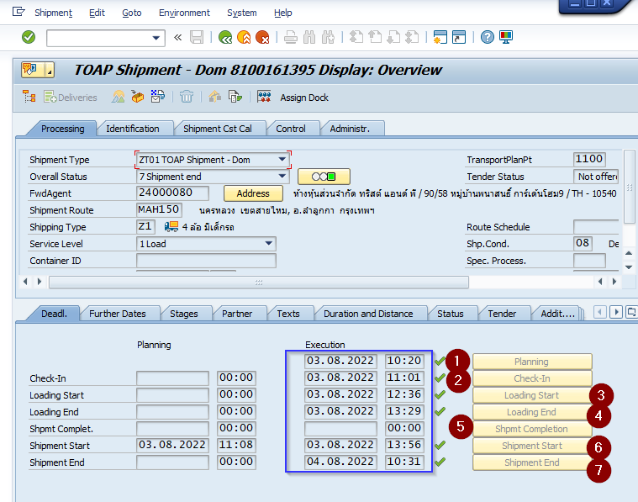
เพิ่มข้อมูล Shipment status

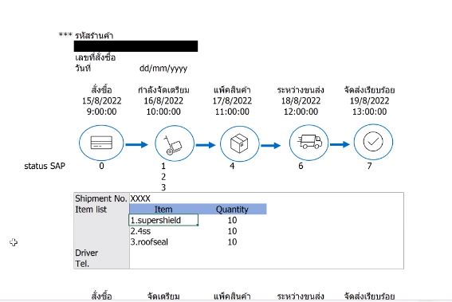
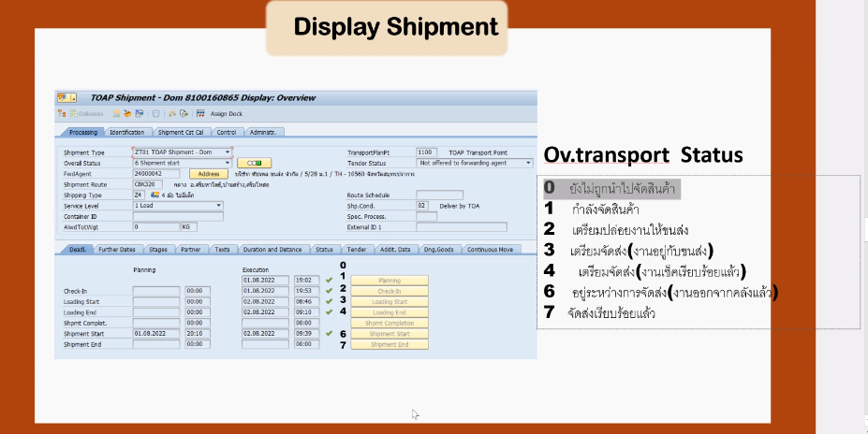

0 - 3

Forwding agent tel
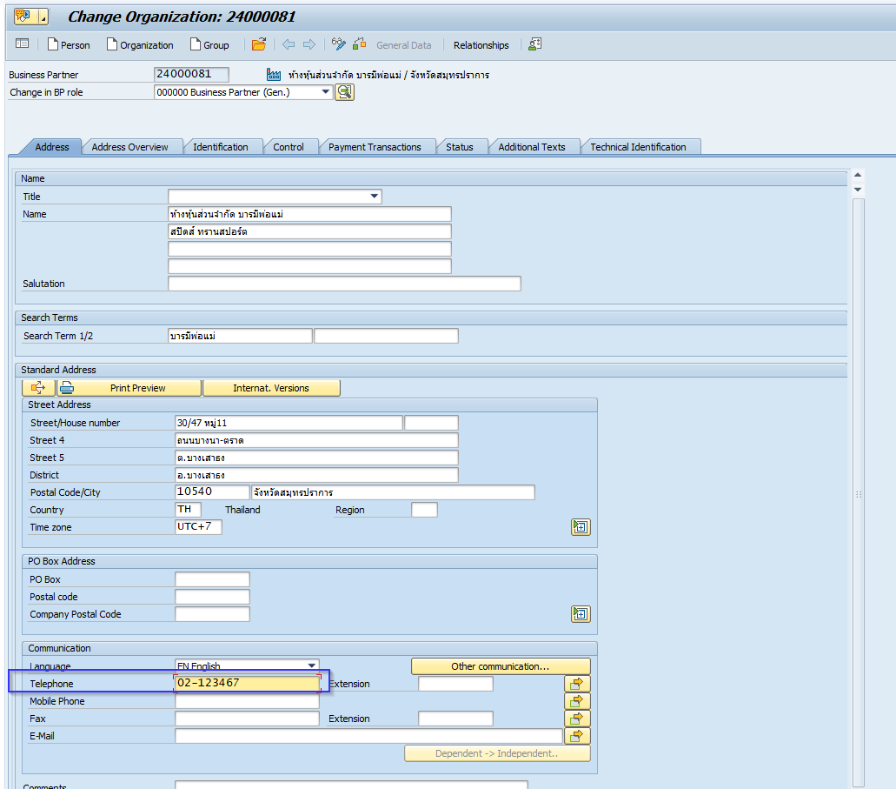
เพิ่มเบอร์โทรศัพท์ Forwding agent

Tel. & Mobile
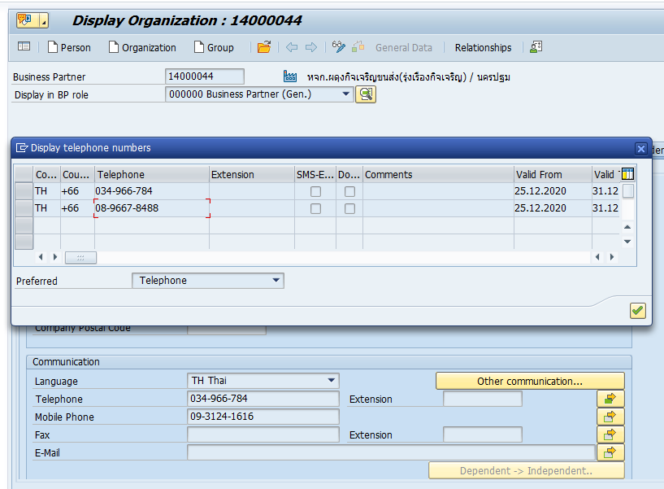

MDT
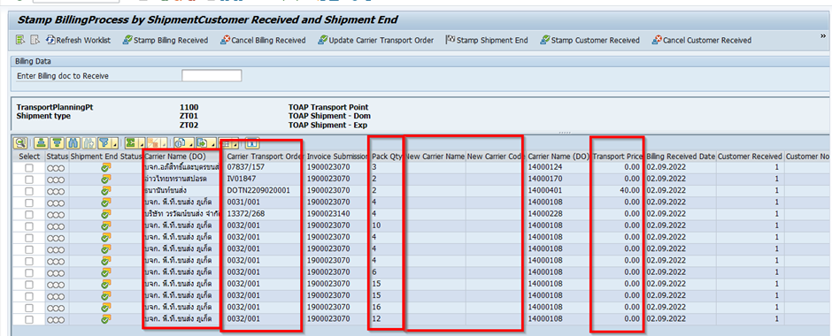
User Request |  | Decision
RQ1 | -searching by PO no. | limit digit/format by web
RQ2 | -show quantity unit as BUเพราะมีขายแบบหน่วยย่อย | Sales Unit
RQ3 | -Logic : Checking SC field= 03 3.1 show เลขปอปึ๋ง(carrier transport order) 3.2 Carrier Name 3.3 Carrier Tel. เบอร์โทรขนส่งต้นทาง | เพิ่ม 3 ฟิลด์จาก SAP

